基本
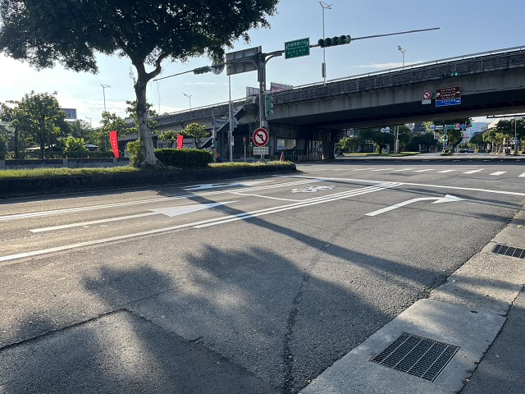
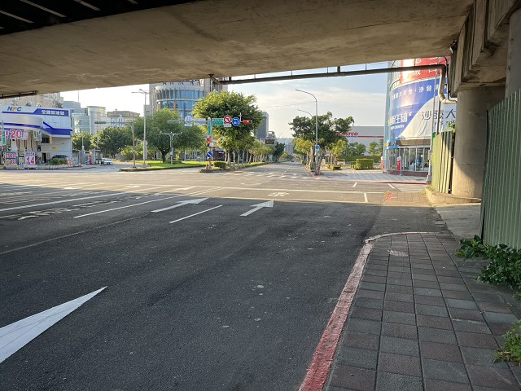
站號： | SI024 |  |  |  | 簡圖： |  |  |  | N
站名： | 民權東路~舊宗路 |  |  |  |  |  | 舊宗路二段 |  | ↑
 |  |  |  |  |  |  | D

 |  |  |  |  | 民權東路六段 |  |  |  | 民權東路六段
日期： | 2025-06-24 | (Tue) |  |  |  | C |  | A
天候： | 晴

時制： | 週期 | 分相數 |  |  |  |  | B
晨峰 | 200 | 5 |  |  |  |  | 舊宗路一段
昏峰 | 200 | 7

方 向： | A | B | C | D | 站號 | 站名 | 時段 | 方向 | 交通量 | 車種百分比
路段名： | 民權東路六段 | 舊宗路一段 | 民權東路六段 | 舊宗路二段 |  |  |  |  |  | 大型車 | 小型車 | 機車
總車道數： | 2 | 4 | 4 | 3 | SI024 | 民權東路~舊宗路 | 上午 | A | 906 | 2% | 85% | 13%
劃分島右側： |  | 2 |  |  |  |  |  | B | 1257 | 2% | 34% | 64%
劃分島左側： |  |  |  |  |  |  |  | C | 1412 | 2% | 61% | 37%
調撥車道： |  |  |  |  |  |  |  | D | 1263 | 2% | 74% | 24%
公車專用道： |  |  |  |  |  |  |  | E
上匝道： |  |  |  |  |  |  |  | F
下匝道： |  |  |  |  |  |  | 下午 | A | 746 | 3% | 84% | 13%
自行車道： |  |  |  |  |  |  |  | B | 1238 | 2% | 47% | 51%
 |  |  |  |  |  |  |  | C | 1560 | 2% | 73% | 25%
管制： | 1.B方向內側車道禁止右轉及迴轉。 |  |  |  |  |  |  | D | 1141 | 2% | 64% | 34%
 | 2.B方向分隔島右側車道禁止左轉及迴轉。 |  |  |  |  |  |  | E
 | 3.B方向劃分島右側為行忠路之流量。 |  |  |  |  |  |  | F
 | 4.B方向之車道數含行忠路之車道數。
 | 5.D方向假日(13-17)時禁止左轉。

相片A： | 民權東路六段
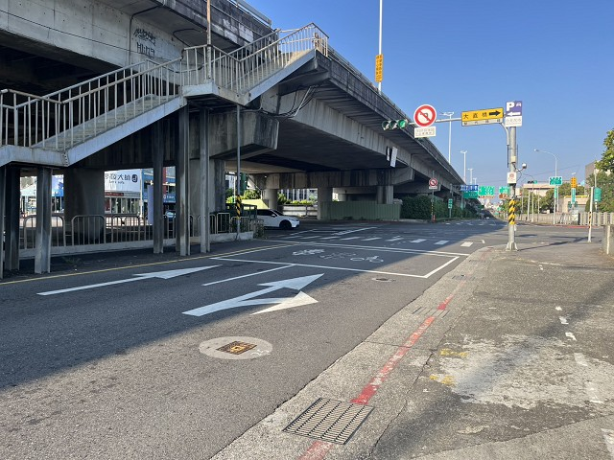

相片B： | 舊宗路一段
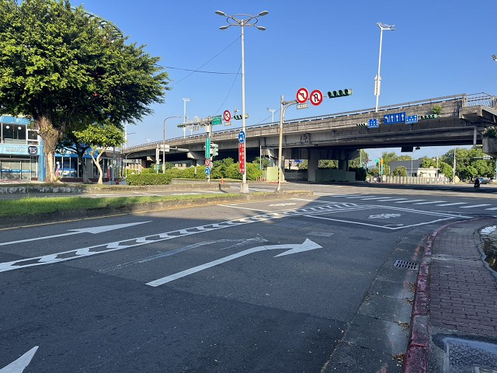
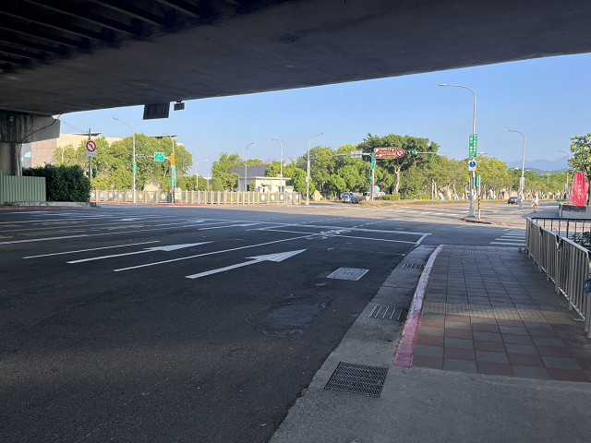

相片C： | 民權東路六段
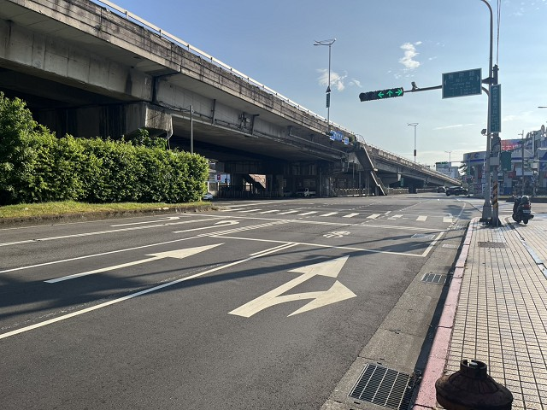

相片D： | 舊宗路二段

